Sheet1
 |  |  | Experiment Report

Name of Experiment： |  |  |  |  |  |  | Time spent：

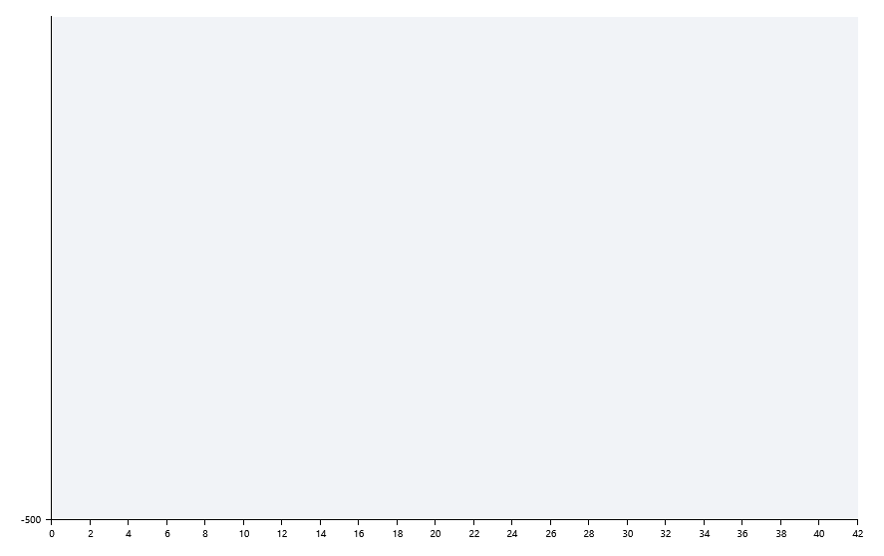

A | 1 | 2 | 3 | 4 | 5 | 6 | 7 | 8
：
：
：
：

B | 1 | 2 | 3 | 4 | 5 | 6 | 7 | 8
：
：
：
：

Pre-denature temp.
Pre-denature time
Denature temp.
Denature time
Annealing temp.
Annealing time
Extension Temp.
Extension time
Hold temp.
Hold time
Number of cycles

 |  |  |  |  |  | Date:

 |  |  |  |  |  | Operator

